Glosario
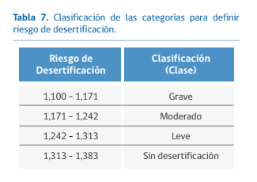
PRODUCTO | CONCEPTO | DEFINICIÓN | FUENTE
Riesgo DDTS por comuna | DDTS | Desertificación, Degradación de Tierras y Sequía | CONAF. 2016. Nota Informativa N° 5 ENCCRV.
Riesgo DDTS por comuna | Desertificación | Degradación de la tierra ocurrida en zonas áridas, semiáridas y subhúmedas a causa de diversos factores, incluyendo variaciones climáticas y actividades humanas. Cuando la degradación de las tierras sucede en tierras secas, se suelen crear condiciones similares a las de un desierto. | CONAF. 2016. Nota Informativa N° 5 ENCCRV. |  | 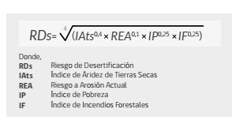
Riesgo DDTS por comuna | Degradación de las tierras | Reducción o pérdida de la productividad biológica o económica y la complejidad de las tierras agrícolas de secano, las tierra de cultivo de regadío o las dehesas, los pastizales los bosques y las tierras arboladas, ocasionada, en las zonas áridas, semiáridas o subhúmedas secas, por los sistemas de utilización de la tierra o por un proceso o una combinación de procesos, incluidos los resultantes de actividades humanas y pautas de poblamiento, tales como (i) la erosión causada por el viento o el agua; (ii) el deterioro de las propiedades físicas, química y biológicas o de las propiedades económicas del suelo, y; (iii) la pérdida duradera de vegetación natural. | CONAF. 2016. Nota Informativa N° 5 ENCCRV. | 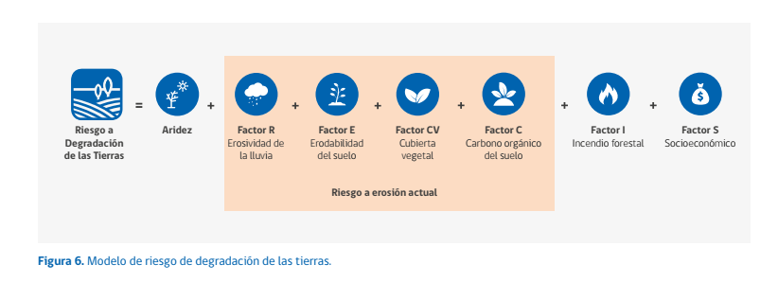 | 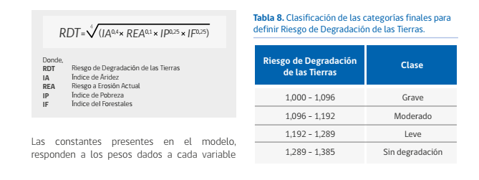
Riesgo DDTS por comuna | Sequía | Fenómeno que se produce naturalmente cuando las lluvias han sido considerablemente inferiores a los niveles normales registrados, causando un agudo desequilibrio hídrico que perjudica los sistemas de producción de recursos de tierras. | CONAF. 2016. Nota Informativa N° 5 ENCCRV.
Riesgo DDTS por comuna | Índice de Sequía | Informa sobre la condición actual de sequía en Chile combinando indicadores de la sequía meteorológica (Índice Estandarizado de Precipitaciones, IEP), la sequía hidrológica (Índice Estandarizado de Caudales, IEC) y la sequía agrícola, estimado a tráves del Índice de Vegetación de Diferencias Normalizadas (NDVI). El índice de sequía combinado considera tres impactos de acuerdo a los niveles de intensidad: Nivel 1, sequía leve producto de déficit de precipitación; Nivel 2, sequía moderada producto de un déficit de caudales, adicional al déficit de precipiación, y; Nivel 3, sequía grave producto de déficit hídrico del suelo que afecta a la vegetación, además de un déficit en el caudal y las precipitaciones. | Núñez et al. (2011)
Objetos de Protección | Salud humana
Objetos de Protección | Suelo | Suelo, Sedimentos subacuáticos
Objetos de Protección | Agua | Aguas superficiales, Aguas subterráneas
Objetos de Protección | Biota | Animales silvestres, Plantas y Algas (nativas), Hongos
Objetos de Protección | Aire | Aire
Objetos de Protección | Acceso a RRNN utilizados por el GH | Intervención, uso, o restricción al acceso de los RRNN, utilizados como sustento económico del grupo o para cualquier otro uso tradicional como el medicinal, espiritual, cultural, u otro
Objetos de Protección | Circulación y conectividad del GH | Obstrucción o restricción a la libre circulación, conectividad o el aumento significativo de los tiempos de desplazamiento
Objetos de Protección | Acceso y calidad de servicios utilizados por el GH | Alteración al acceso o a la calidad de bienes, equipamientos, servicios o infraestructura básica.
Objetos de Protección | Ejercicio de tradiciones | Dificultad o impedimento para el ejercicio o la manifestación de tradiciones, cultura o intereses comunitarios
Objetos de Protección | Alterar la organización social del GHPPI | Alteración de formas de organización social particular de los grupos humanos pertenecientes a pueblos indígenas
Objetos de Protección | Recursos y áreas protegidas | Parque marino; Área Marina Costera Protegida; Reserva marina; Parque nacional; Reserva nacional; Reserva forestal; Reserva región virgen; Monumento natural; Santuario de la naturaleza; Recursos protegidos; Humedales de importancia internacional (RAMSAR); Acuífero que alimenta vegas y bofedales en las regiones del Arica y Parinacota, Tarapacá y Antofagasta; Glaciares; Bien nacional protegido; Sitios prioritarios (Ley 19.300 art. 11, letra d); Humedales declarados sitios prioritarios; Valor ambiental del territorio que preste servicios ecosistémicos locales
Objetos de Protección | Población Protegida | Población indígena
Objetos de Protección | Área con valor para la observación astronómica
Objetos de Protección | Valor paisajístico | Atributos naturales del paisaje
Objetos de Protección | Valor turístico | Valor cultural o Valor paisajístico o Valor patrimonial + flujo de turistas; Zona de Interés Turístico
Objetos de Protección | Monumento Nacional | Monumento histórico; Monumentos públicos; Monumentos arqueológicos (bienes arqueológicos y paleontológicos); Zonas típicas o pintorescas; Zonas de conservación histórica; Inmuebles de conservación histórica; Santuarios de la Naturaleza
Objetos de Protección | Patrimonio cultural – incluido el patrimonio cultural indígena | Construcciones – lugares o sitios
Objetos de Protección | Lugares o sitios donde se llevan a cabo manifestaciones habituales del GH | Lugares o sitios
 | Población de riesgo | Menores de 12 años o mayores de 60 años

